المؤشرات الكلية

سوق العراق للاوراق المالية
جلسة الخميس 2026/4/23 |  |  |  | تقرير أسعار الأسهم المتداولة لسوق العراق للأوراق المالية
الجلسة (70)
الاسهم المتداولة المدرجة و OTC |  |  | 713,516,540 |  |  | قيمة الأسهم المتداولة المدرجة و OTC |  | 718,217,994 |  |  | صفقات الشركات المدرجة وOTC | 671
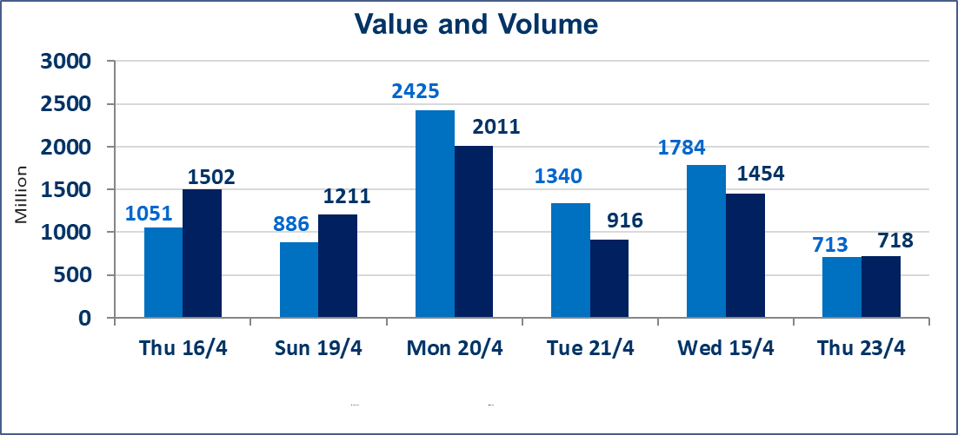
المؤشر60 ISX اليوم | 986.86 |  | نقطة |  |  | المؤشر15 ISX اليوم | 1289.95 | نقطة
المؤشر 60 ISX السابق | 988.30 |  | نقطة |  |  | المؤشر 15 ISX السابق | 1289.21 | نقطة
نسبة التغير | -0.15 |  | % |  |  | نسبة التغير | 0.06 | %
عدد النقاط | -1.44 |  | نقطة |  |  | عدد النقاط | 0.74 | نقطة

الشركات المدرجة | 104 | OTC | 14 | 118 |  | الشركات غير المتداولة المدرجة | 46 | OTC | 12 | 58
الشركات المتداولة | 49 | OTC | 2 | 51 |  | الشركات المرتفعة |  |  | 13
شركات الهيئة العامة |  |  |  | 1 |  | الشركات المنخفضة |  |  | 13
الموقوفة بقرار من هيأة الأوراق المالية |  |  |  | 8
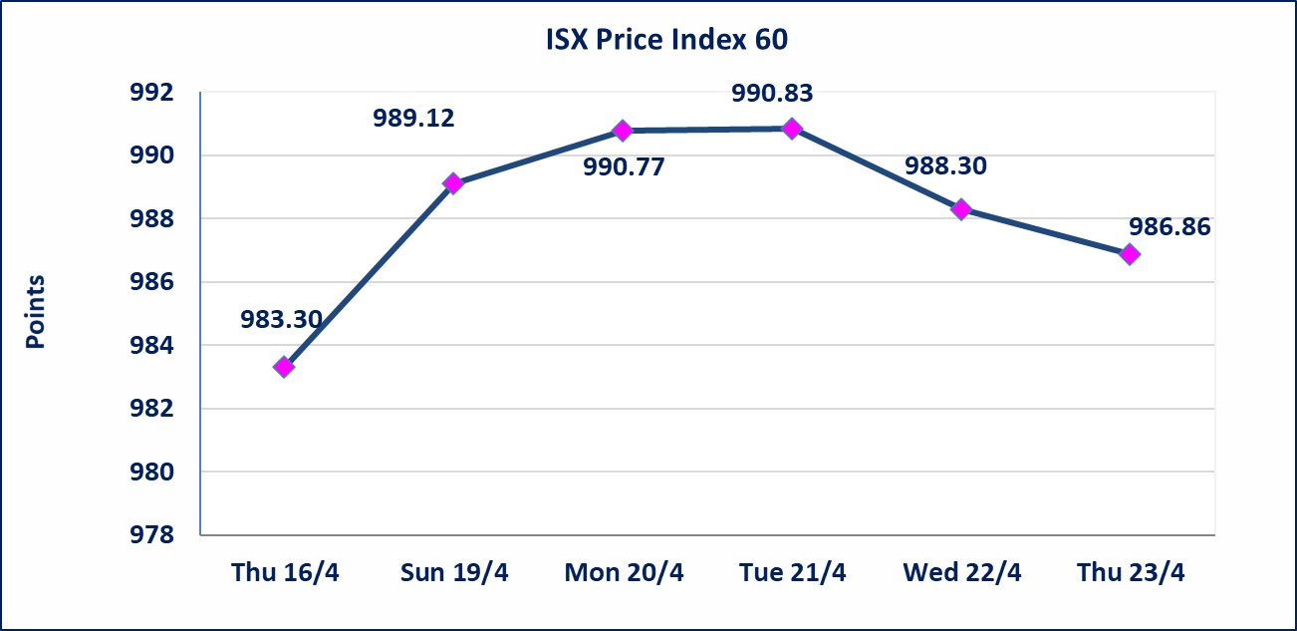
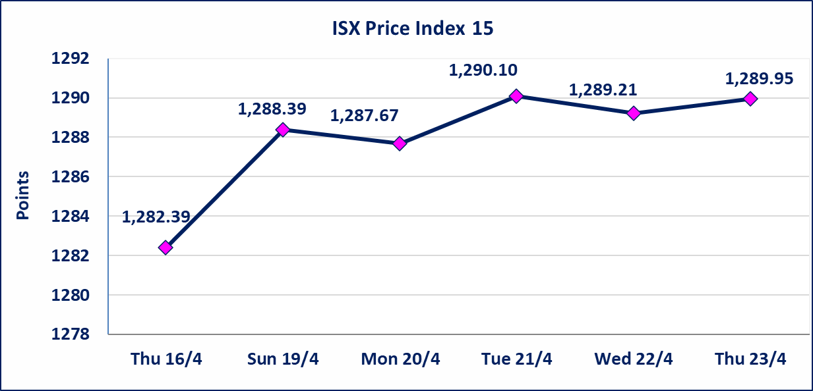

الحد الأعلى والادنى للتغير في السعر | نسبة التغير في كافة المنصات (5%) إرتفاعاً وإنخفاضاً من سعر الاغلاق السابق.
Web site : www.isx-iq.net E-mail : info-isx@isx-iq.net |  |  |  |  | 07834000034 - 07711211522 : ص . ب :3607 العلوية الهاتف |  |  |  |  |  | بغداد /الكرادة/ قرب المسرح الوطني /مجاور مصرف الخليج التجاري

نسبة التغير
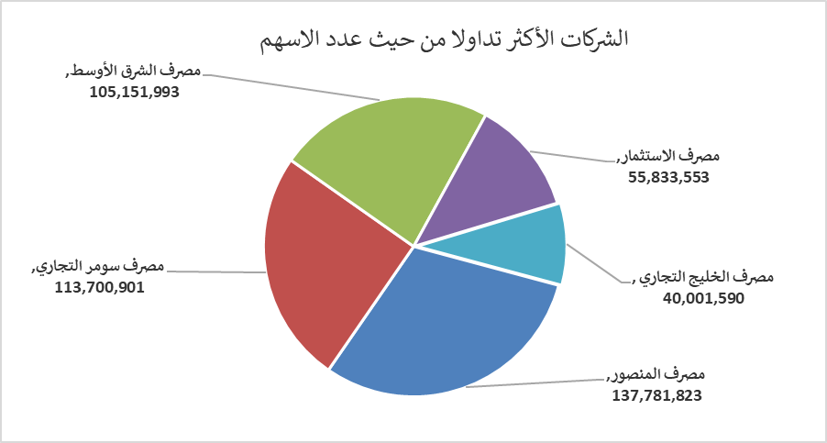
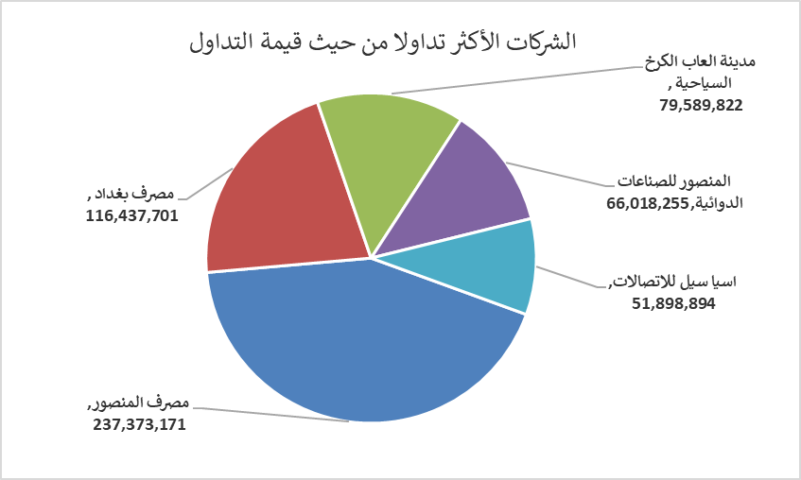
الشركات الأكثر ارتفاعاً وانخفاضاً
جلسة الخميس 2026/4/23

نسبة التغير لاسعار الاغلاق الاكثر ارتفاعاً |  |  |  | نسبة التغير لاسعار الاغلاق الاكثر انخفاضاً
اسم الشركة | اغلاق | التغير(%) | الاسهم المتداولة | اسم الشركة | اغلاق | التغير (%) | الاسهم المتداولة
مصرف سومر التجاري | 0.190 | 5.56 | 113,700,901 | فندق أشور | 30.550 | -4.98 | 31,085
العراقية للاعمال الهندسية | 6.050 | 4.85 | 10,000 | مصرف الخليج التجاري | 0.360 | -2.70 | 40,001,590
البادية للنقل العام | 1.250 | 4.17 | 303,603 | الخاتم للاتصالات | 3.600 | -2.70 | 388,417
بابل للانتاج الحيواني والنباتي | 10.500 | 3.96 | 876,299 | مصرف العراقي الاسلامي | 1.050 | -1.87 | 22,020,977
نقل المنتجات النفطية | 1.760 | 3.53 | 434,961 | سد الموصل السياحية | 14.050 | -1.40 | 20,679

الشركات الاكثر نشاطا حسب الاسهم المتداولة (حجم التداول) |  |  |  | الشركات الاكثر نشاطا حسب القيمة المتداولة
اسم الشركة | اغلاق | التغير(%) | الاسهم المتداولة | اسم الشركة | اغلاق | التغير (%) | القيمة المتداولة
مصرف المنصور | 1.720 | -1.15 | 137,781,823 | مصرف المنصور | 1.720 | -1.15 | 237,373,171
مصرف سومر التجاري | 0.190 | 5.56 | 113,700,901 | مصرف بغداد | 3.370 | 1.51 | 116,437,701
مصرف الشرق الأوسط | 0.100 | 0.00 | 105,151,993 | مدينة العاب الكرخ السياحية | 4.500 | 0.00 | 79,589,822
مصرف الاستثمار | 0.210 | 0.00 | 55,833,553 | المنصور للصناعات الدوائية | 2.280 | 1.33 | 66,018,255
مصرف الخليج التجاري | 0.360 | -2.70 | 40,001,590 | اسيا سيل للاتصالات | 16.500 | 0.00 | 51,898,894

